상품제안서
스카이 필 WX1Mag 맥세이프 호환 고속 무선 보조배터리[인쇄무료] | 상품코드: F28412

 |  |  |  |  |  |  | 02-412-0044 | www.easy1.co.kr
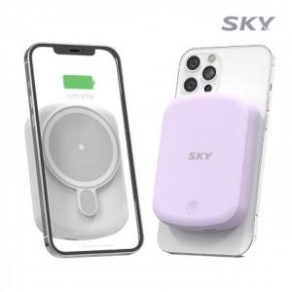

【상세/제작정보】 | <p>&nbsp;</p><p>&nbsp;</p>

【인쇄/포장옵션】 | 레이저, 풀칼라 / 포장지포장

【공급단가】 | 수량 | 50~ | 100~ | 500~ | 1,000~ | 2,000~
*VAT별도 | 단가 | 24,000원 | 23,600원 | 23,000원 | 22,590원 | 22,000원

【상품 URL】 | https://dev.easy1.co.kr:443/src/goods_detail.php?gdno=28412

